상품제안서
송월 프리미엄 디퓨져 3종세트 (혼방사190g2매+코코도르200ml 1개) | 상품코드: S28419

 |  |  |  |  |  |  | 02-713-8555 | www.synergygift.co.kr
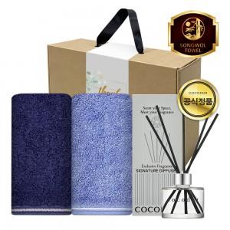

【상세/제작정보】

【인쇄/포장옵션】 | [타올] 나염2매, [타올] 자수2매, [띠지] 풀칼라 / 포장불가능

【공급단가】 | 수량 | 30~ | 100~ | 300~ | 500~ | 1,000~
*VAT별도 | 단가 | 18,330원 | 18,040원 | 17,620원 | 16,920원 | 16,210원

【상품 URL】 | https://www.synergygift.co.kr:443/src/goods_detail.php?gdno=28419

